产品说明
产品定义：

云呼
BPO
专业CC
简易CC
企业总机
移动助手
基础通信能力

云总机

云通信

1、位于呼叫中心产品体系，处于集成通信和专业呼叫中心产品之间
2、对原企业总机的升级版，基于云的总机产品升级，集企业总机能力、移动能力以及基础呼叫中心能力为一体的SaaS化服务产品，企业无需专业硬件，即开即用弹性扩容；
3、面向企业提供具备IP通话能力的统一解决方案，对外：总机提供统一外显号码，对内：IP分机进行企业内部语音通话。并支持全程录音、移动化办公等核心能力；

接入形态：

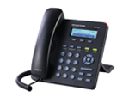

 | 1、IP硬话机，支持市场上标准的SIP协议的各 类话机，包括华为、中兴、浪潮等

 | 2、语音网关+普通电话，通过语音网关下挂普通 电话机，不改动企业原来电话布线，同时可兼顾 考虑其本地中继呼出

 | 3、PC电脑，通过电脑接听，电脑外接耳麦的方 式来接听和拨打电话

 | 4、android、Iphone，采用智能手机安装客户端方 式，兼容采用标准SIP协议的软电话

沃云
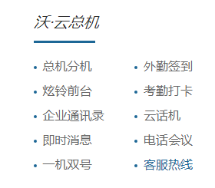
总机功能
• 无需购买硬件，无需布线，只需申请当地固话号码，总机服务即可开通。
• 可对分机类型进行设置：设定内线分机，外线分机，内线只允许内部通话。
• 对外线分机进行长途设置：如市话、国内、国际。
• 对外线分机进行通话时长设置：如，500分钟，1000分钟等等。
• 对外线分机进行总机服务时间设置，如：工作日开总机，休息时关总机。

分机功能
• 通过智能手机客户端软件进行组网，支持三网智能手机（苹果和安卓）。
• 分机号码，自主管理分配，4位（0，4，9开头除外）。
• 支持三网手机回拨电路呼叫方式，享受清晰通话质量。
• 企业内联通手机之间互打免费，节约成本。

即时消息功能
• 即时消息支持文字、图片、音频、视频、位置信息等互动沟通。
• 自主建群，支持200人，沟通及时、方便、免费。
• 支持企业通知，工资单发放等个性化信息发送。

会议功能
• 网络会议：通过客户端发起网络会议，最大支持16人同时开会，仅使用网络流量无通话费用，成本最低的网络会议。
• 电话会议：采用电话方式发起会议，语音稳定可靠。（即将推出）

组织通讯录、个人通讯录
• 符合企业组织架构的通信录。
• 一人管理，全员自动同步。
• 支持读取个人手机通讯录，方便与个人通讯录人员用总机联系。

云呼云总机
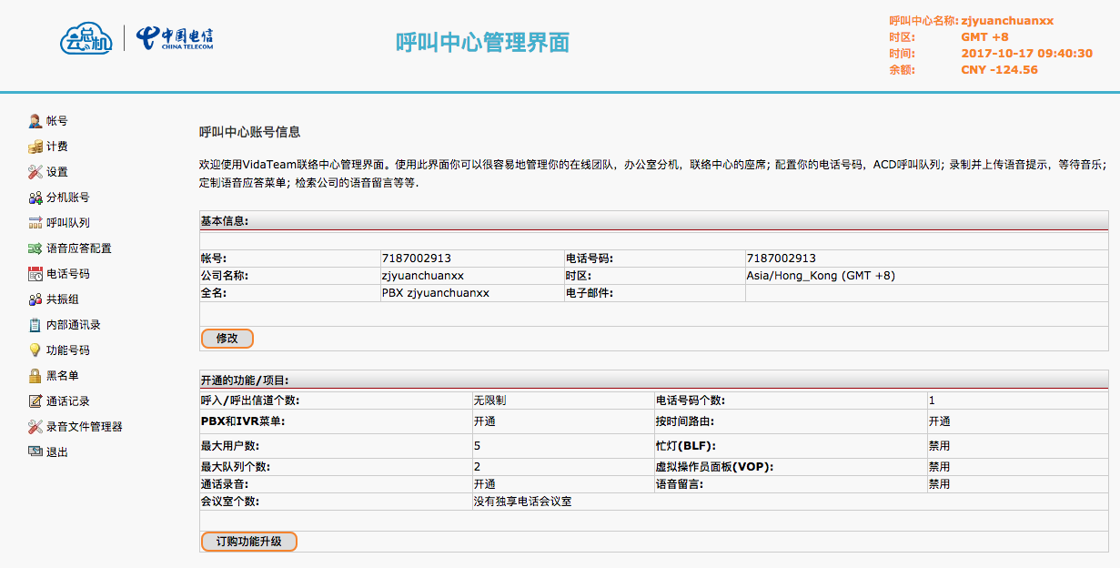
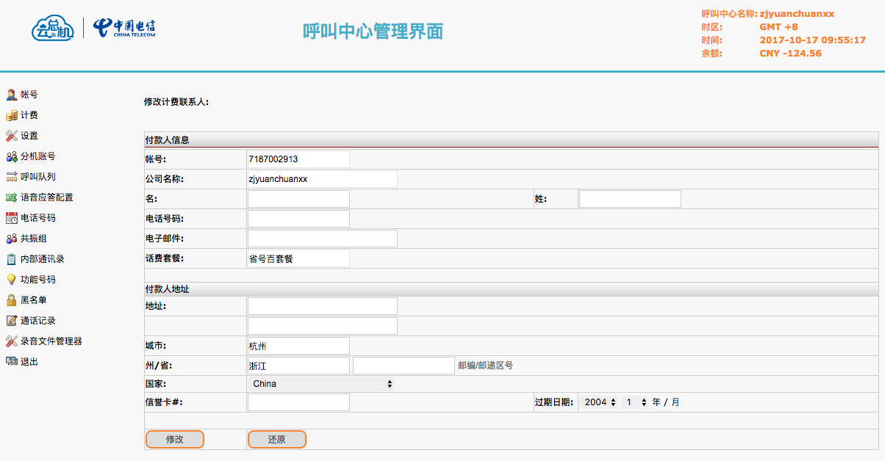
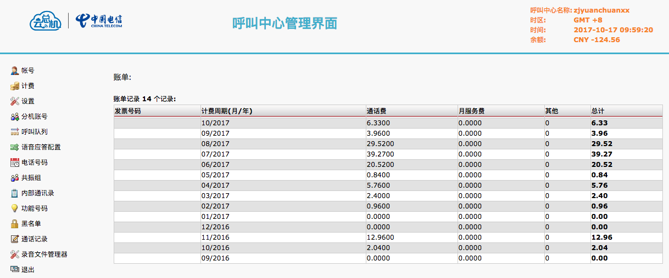
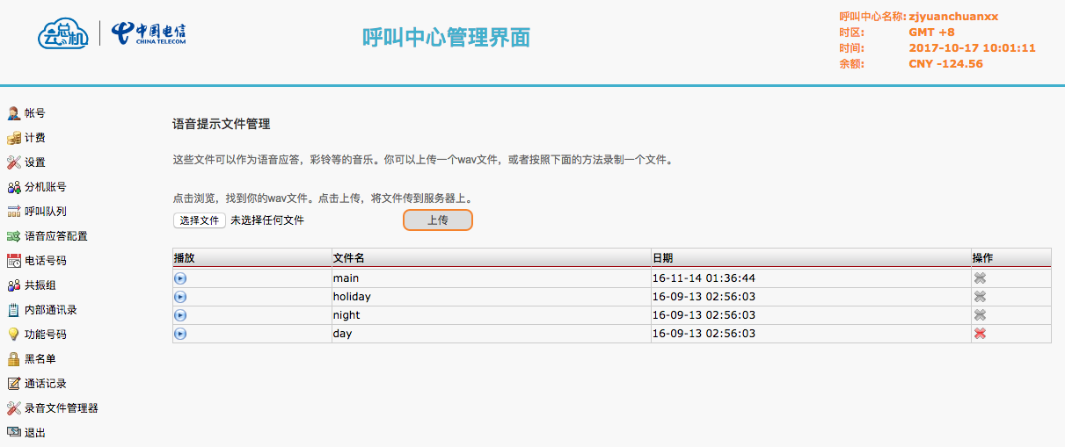
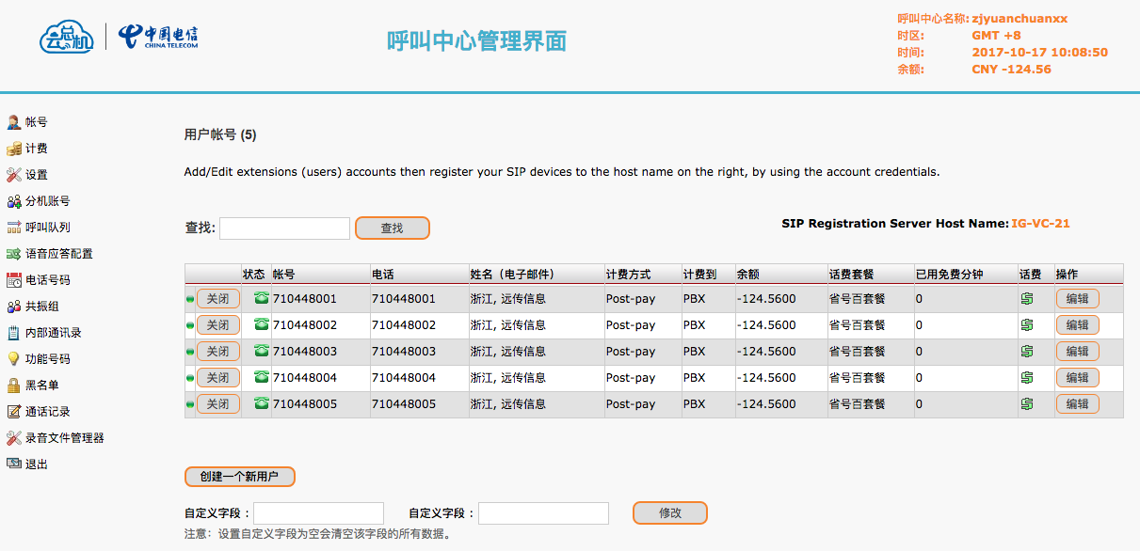
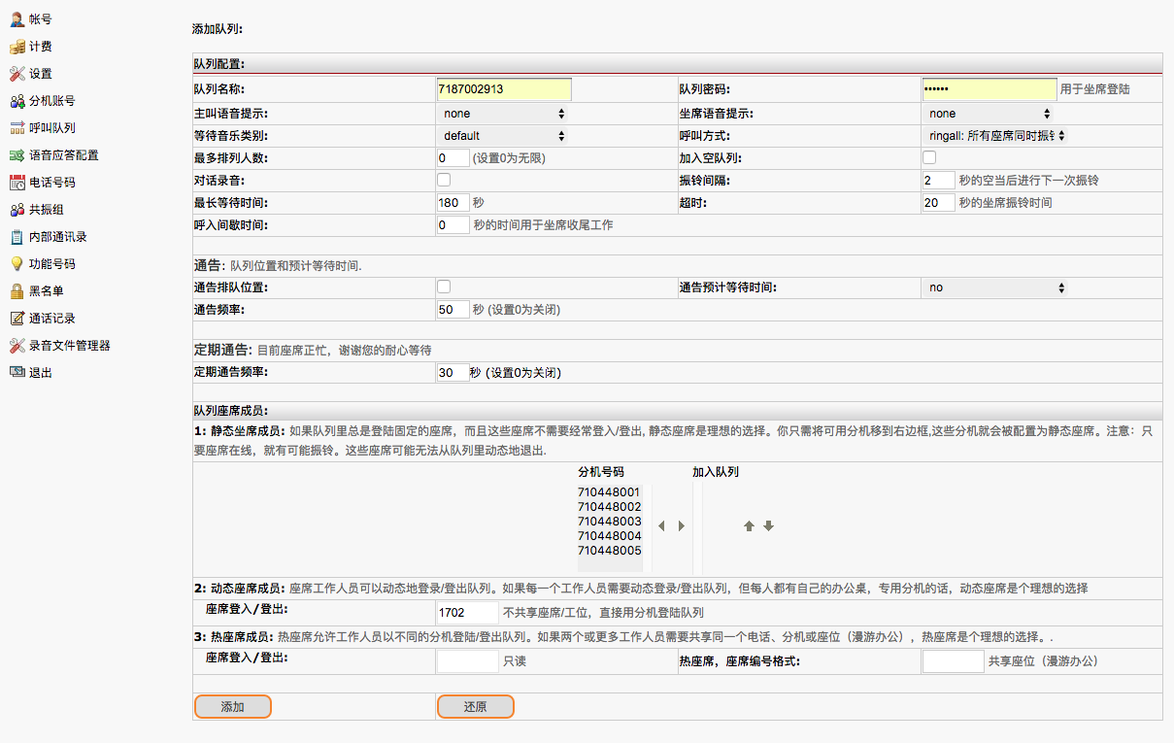
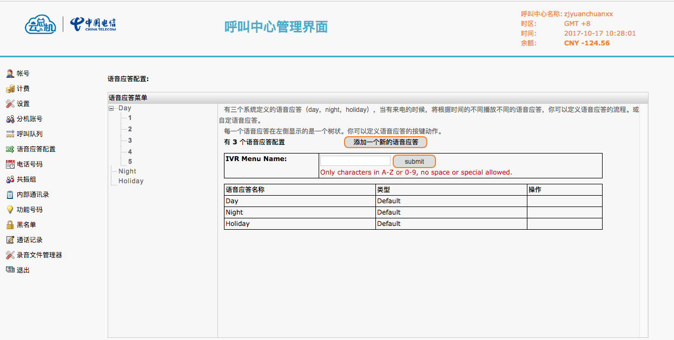
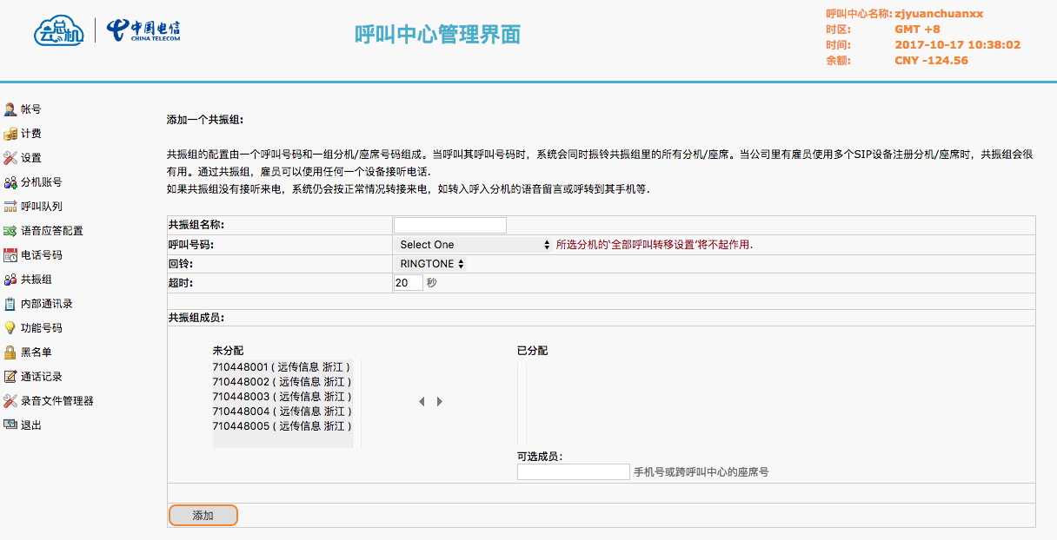
详见：《云总机运营平台功能截图.docx》

新航通通信
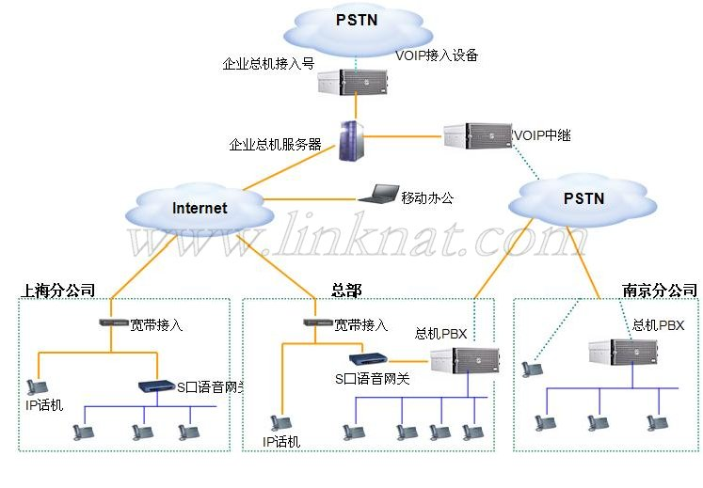
企业云总机
企业IP云总机是香港新航通通信有限公司提供的一套基于互联网，满足企业统一管理需求的新型总机产品。系统采用国际先进的语音通信技术，企业无需投入任何软件、硬件，即可拥有自己的总机，不仅轻松实现传统电话总机的功能，更可以自行设定总机欢迎语，智能转接来电，并提供语音留言等功能，提升企业形象，提高企业与客户沟通效率。
云总机优势
0投资：不用任何系统设备的投资，即可拥有您企业的全球云总机；
0风险：30天内测试不满意，无条件退余款；
0费用：分机互打、互转免费；
0设备:下载支持的软件即可使用；
基本功能
系统基于Linux运行，采用自主研发的协议栈开发，安全稳定
企业可根据不同时段自主设定总机欢迎语
群组振铃:可以设定同时振铃的分机组，客户呼入时，组内分机将同时振铃，且该通话可以由任一分机接听
智能转接:提供呼叫限制、无条件呼叫前转，遇忙呼叫前转，无应答呼叫前转，呼叫保持，呼叫转移等业务功能，并且可以根据时间段设置不同的前转号码
可根据需要灵活设定分机接听号码，固定电话、手机、IP电话或者软件电话，并支持根据时间段设定不同的接听号码
提供企业内部短号码
支持语音信箱，防止漏接电话
提供电话黑名单功能，防止恶意骚扰
0月租：所有分机无论在全球哪个国家均不收月租；互打免费！
特别功能
“号码全”：全球100多个国家的DID号码以及免付号码接入总机服务；
“容量大”：每个总机服务的分机号码多达100个；
“资费廉”：拨打中国0.03元/分钟，美国0.06元/分钟,.....更多优惠资费请点击费率查找；
“兼容强”：兼容苹果、安卓、windows、sip语音网关、sip话机、sip软交换、ippbx、 avaya ipoffice、vos、vox、Eix、elastix等；
“功能全”：除了一般的企业总机彩铃、转接分机、分机互打、分机互转等功能之外，
还可实现二次拨打外线电话，将总机来电转接到其他非分机用户的手机、固话等上面接听；
另外分机还具有遇忙、无应答、不在线等转移来话到手机接听，实现分机移动接听，避免错失重要来电；
组网拓扑图

PK传统总机
企业IP云总机与传统电话总机比较优势：
1.节省投资
为实现传统电话总机功能，企业需要购买PBX硬件，并且需要安排专人维护。而使用IP企业总机，不需要投入任何软件、硬件，即可通过设置分机的接听号码，利用现有电话，实现所需要的功能。
2.永久号码
传统电话总机随企业搬迁、换网，总机号码可能会发生改变，而使用IP企业总机，企业总机接入号将保持不变，企业不必再为移机、换号、增加电话而一一通知客户。并且多分支机构的企业可使用唯一的企业总机号码，省却客户记忆号码的烦恼。
3.易于扩充
传统电话总机分机数量受PBX板卡的限制，扩充分机需要增加PBX上的板卡，不仅浪费资金而且操作麻烦。而使用IP企业总机，分机数量不再受制于硬件容量，只需在软件中小小的改动，即可轻松扩容。
4.扩展功能丰富
除传统电话总机提供的简单功能以外，IP企业总机更能提供丰富的扩展功能。

米糠云
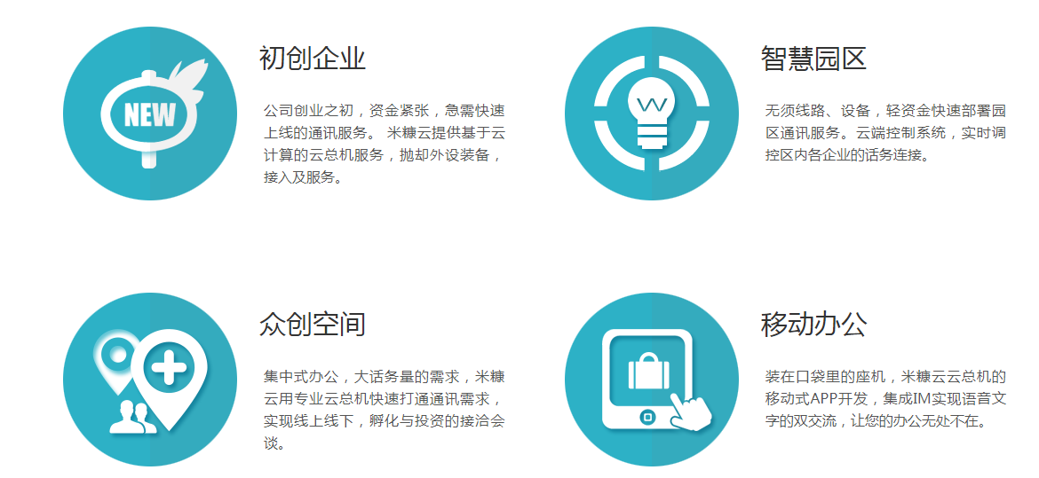

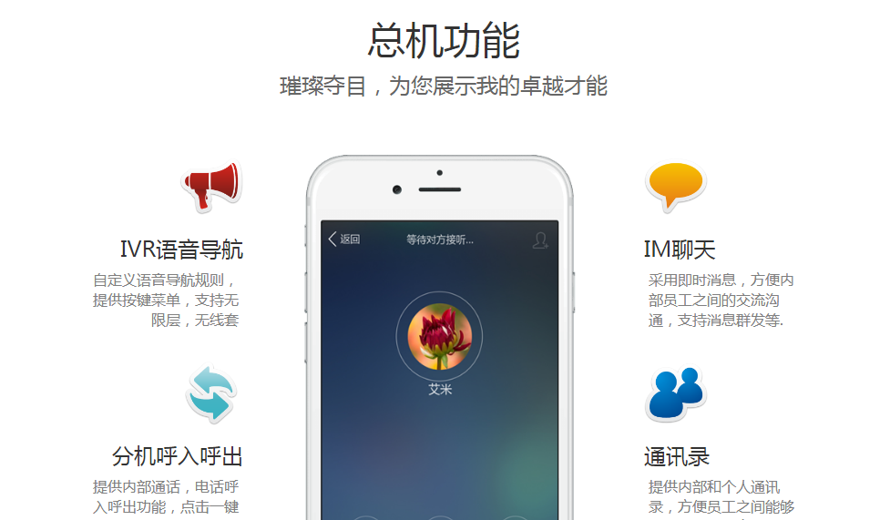

飞语云总机
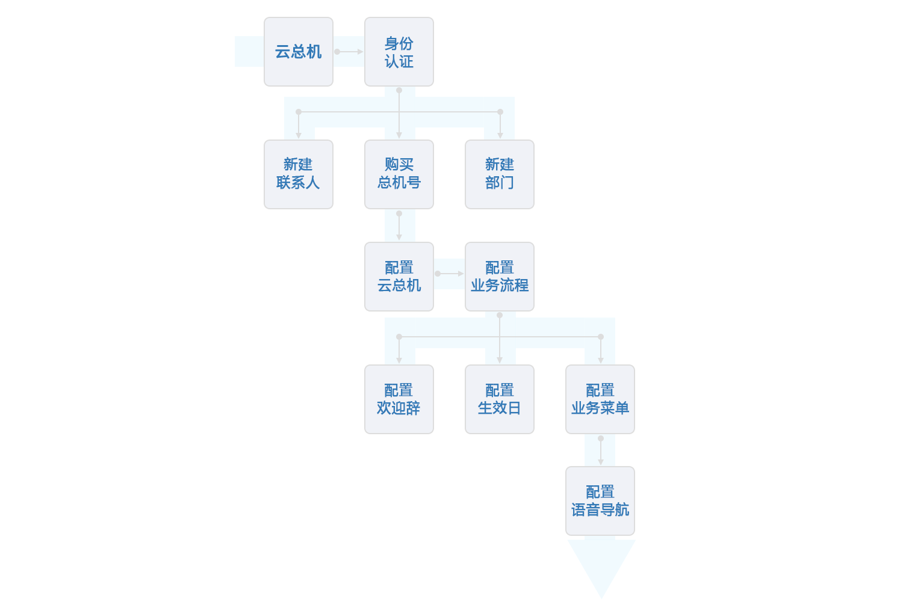
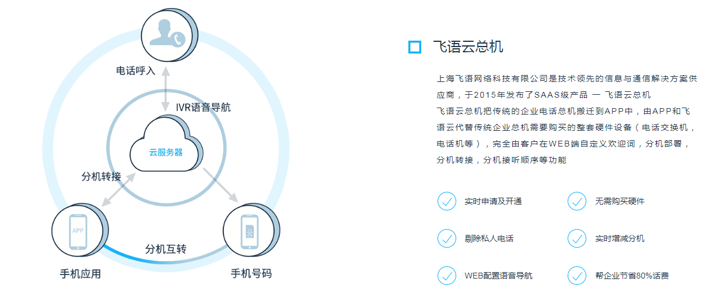

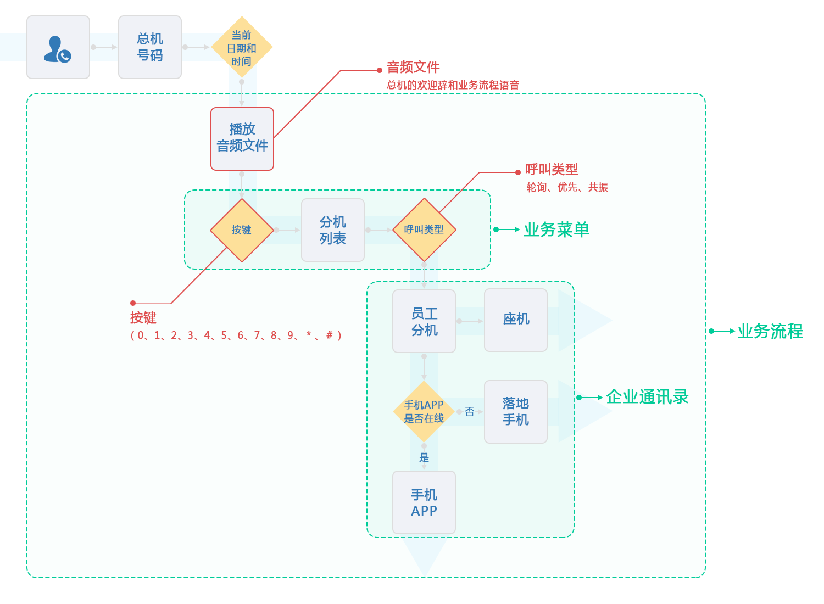

云总机后台配置流程：

